关系图
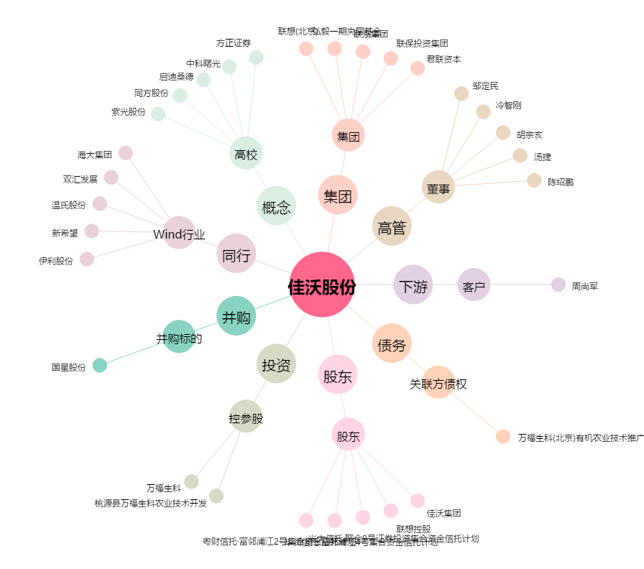
佳沃股份[300268.SZ] - 关系概览图

